关系图
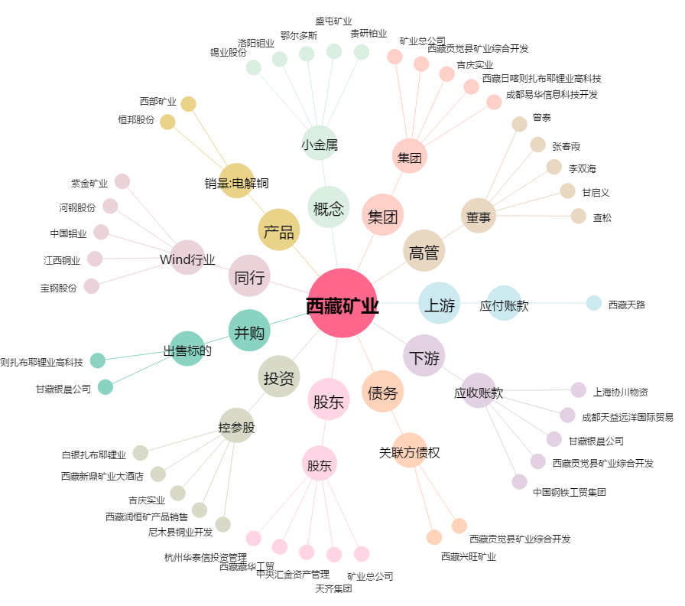
西藏矿业[000762.SZ] - 关系概览图

